Накладная-№3
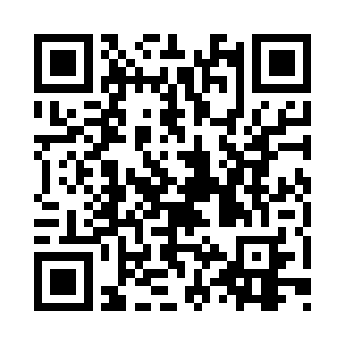
Номер товарно-транспортной накладной: |  |  | Торговый представитель: Kamol aka
Поставщик: Toshkent falcon fly 2 |  |  | Телефон торгового представителя: +998979626299
Дата отгрузки: 24.10.2025 |  |  | Контрагент: Dona zakass
Дата консигнации: |  |  | Адрес:
Доставщик: |  |  | Телефон:
Телефон доставщика:
Время заказа: 24.10.2025 19:16:01
№ | Штрих-код | Название товаров (работ,услуг) | Количество | Количество в кейсе | Цена | Сумма
 |  |  | 246 |  |  | 770.3
1 | 2024161380038 | Пластмас пиёла 3045 11.4×H6 11.4x6 см DB-59-5 2 | 40 | 40 шт. | 0.90 | 36
2 | 2024161380052 | Пластмас ликоб 2264-8 Ø20.5×H2.4 20.5x2.4 см DB-59-54 | 40 | 40 шт. | 1.60 | 64
3 | 2024161380069 | Пластмас ликоб 2264-9.5 Ø24×H2.3 24.2.3 см DB -59-55 | 40 | 40 шт. | 2.80 | 112
4 | 6920250671093 | Пластмас соусница 3303 7x7x3 см DB-67-109 | 40 | 40 шт. | 0.50 | 20
5 | 6905621392388 | Металл қошиқ DB-92-38 | 7 | 7 шт. | 2.90 | 20.30
6 | 6905621392395 | Металл санчқи DB-92-39 | 7 | 7 шт. | 2.90 | 20.30
7 | 6905621392401 | Ложка Вилка DB-92-40 | 7 | 7 шт. | 2 | 14
8 | 2017832471432 | Мусорное ведро 31*60CM DB-6-80 | 1 | 1 шт. | 25.10 | 25.10
9 | 4008000102683 | Металлический Чайник DB-103-13,XF-3-10-1.2L D B-103-13 | 40 | 3 коробка, 4 шт. | 9 | 360
10 | 6941797501438 | Точилка для ножей TY8-29 8 DB-16-54 | 2 | 2 шт. | 3.20 | 6.40
11 | 2024161380045 | Пластмас коса 2223-6 Ø15*H5.8 15x5.8 см DB-59 -53 | 20 | 20 шт. | 2.70 | 54
12 | 6805019698385 | Коврики напольные для ванной комнаты 90*150 D B-98-38 | 2 | 2 шт. | 19.10 | 38.20
Итого: 770.3$|->UZS: 9,628,750.00

